基礎情報
基礎情報を入力する前に、必ず「はじめに（重要）]を参照のこと。
基礎情報入力
契約番号 | 3100
工事名 | ○○○○○○工事
工事場所 | 海老名市○○○○番地 地内
変更が無ければ空欄。
工事始期（工事着手日） | 2023-04-01
工事終期（当初） | 2024-03-31
変更が無ければ空欄。
工事終期（変更） | 2025-03-31
契約金額 | 1,000,000,000
契約金額（変更） | 1,200,000,000
受注事業者社名・ＩＤ | ○○○○株式会社
受注者所在地 | ○○市○○○○番地
受注者役職 | 代表取締役
受注者名 | ○○ ○○
現場代理人名 | ○○ ○○ | □
監理・主任技術者 | ○○ ○○ | ■
 | □
監理技術者補佐 | ○○ ○○
市監督員 | ○○ ○○

参考（作業員名簿注記）
作 業 員 名 簿 注 記

（注)１.※注記欄には次の記号から該当するものを入れる。

作
女
未
現
 | …現場代理人 | …作業主任者（（注）2.) |  |  | …女性作業員 |  | …18歳未満の作業員

主
職
安
能
再
 | …主任技術者 | …職 長 |  | …安全衛生責任者 |  | …能力向上教育 |  | …危険有害業務・再発防止教育
就
習
１特
 | …外国人技能実習生 |  | …外国人建設就労者 |  |  | …１号特定技能外国人

（注）２.作業主任者は作業を直接指揮する義務を負うので、同時に施工されている他の現場や、同一現場においても 他の作業個所との作業主任者を兼務することは、法的に認められていないので、複数の選任としなければならない。

（注）３．各社別に作成するのが原則だが、リース機械等の運転者は一緒でもよい。
（注）４．資格・免許等の写しを添付することが望ましい。
（注）５．健康保険欄には、左欄に健康保険の名称（健康保険組合、協会けんぽ、 建設国保、国民健康保険）を記載。上記の保険に加入しておらず、後期高齢者で ある等により、国民健康保険の適用除外である場合には、左欄に「適用除外」と記載。

（注）６．年金保険欄には、左欄に年金保険の名称（厚生年金、国民年金）を記載。 各年金の受給者である場合は、左欄に「受給者」と記載。

（注）７．雇用保険欄には右欄に被保険者番号の下４けたを記載。（日雇労働被保険者の場合には左欄に「日雇保険」と記載）事業主である等により雇用保険の適用除外である場合には左欄に「適用除外」と記載。

（注）８．建設業退職金共済制度及び中小企業退職金共済制度への加入の有無については、それぞれの欄に「有」又は「無」と記載。

（注）９．安全衛生に関する教育の内容（例：雇入時教育、職長教育、建設用リフトの運転の業務に係る特別教育）については「雇入・職長特別教育」欄に記載。

（注）１０．建設工事に係る知識及び技術又は技能に関する資格（例：登録○○基幹 技能者、○級○○施工管理技士）を有する場合は、「免許」欄に記載。

（注）１１．記載事項の一部について、別紙を用いて記載しても差し支えない。

5-2
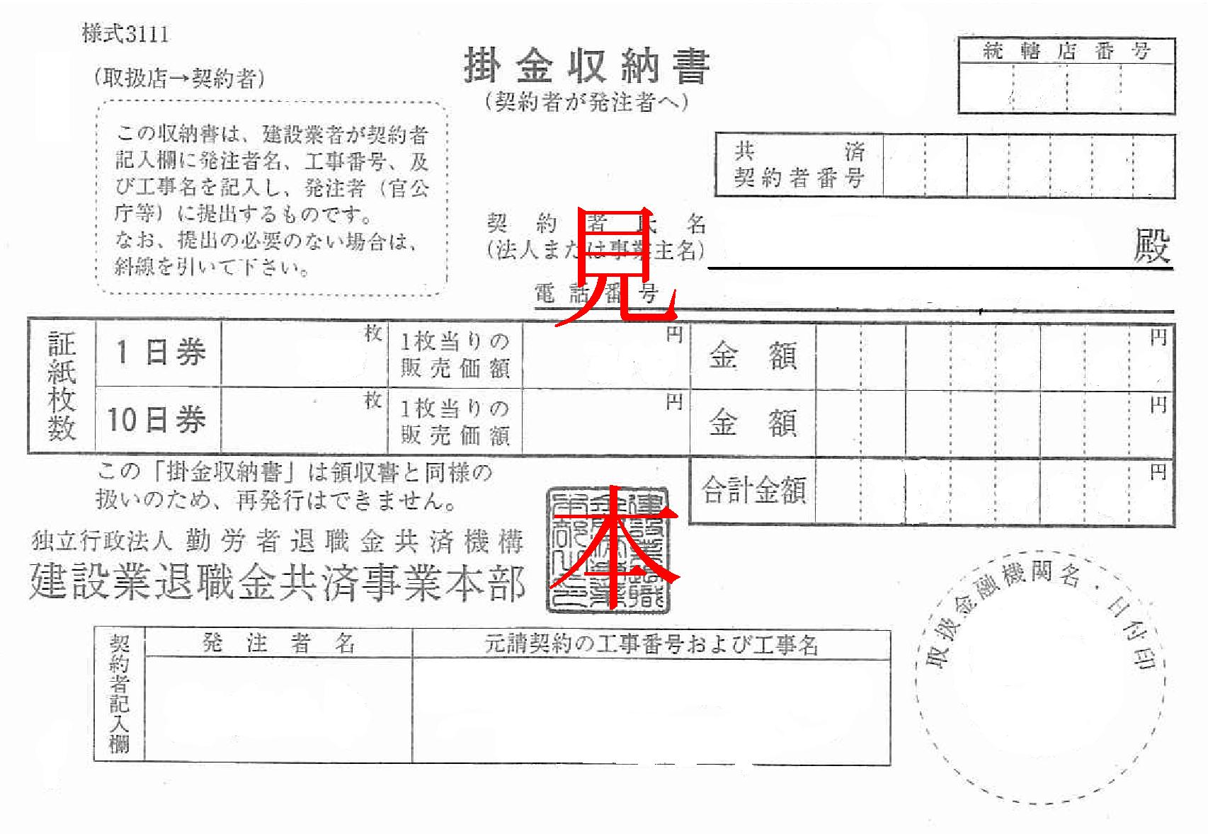
様式－工５－２

建 設 業 退 職 金 収 納 届

 |  |  |  |  | 令和 | 年 | 月 | 日

（発注者）
海 老 名 市 長 殿

 |  |  |  | （受注者）
 |  |  |  | 会社名 | ○○○○株式会社

 |  |  |  | 所在地 | ○○市○○○○番地

 |  |  |  | 代表者 | 代表取締役
 |  |  |  |  | ○○ ○○

建設業退職金共済組合の掛金収納書の提出について、下記のとおり届け出ます。
工事名 | ○○○○○○工事
工事場所 | 海老名市○○○○番地 地内
契約年月日 | 2023-04-01
契約金額 | 金 | 1,200,000,000 | 円
工事の進捗により労働者数が変動しますので、労働者の増加に伴い順次購入します。

